注意事項
 |  | 支払い及び申請についての注意事項

①申請書を記入する場合は入らないシートは削除してお使いください。
②例が記入してある場合や見本写真がある場合は削除してください。
③全空連番号は申請中は受付けませんので必ず全空連申請後、会員ページより会員証の写しを写メして添付してください。
④申請は道場長もしくは申請担当者が責任をもって記入し支払証に道場名、責任者名、項目を書いて支払いをお願い致します。
⑤個人ごとの申請は受け付けませんので必ず道場・学校ごと申請をして、追加がある場合は同じ申請書に追加して再申し込みすること。
⑥支払いを個人にて支払うのは厳禁！！必ず道場・学校ごと、まとめて支払いをしてわかりやすいようにしてください。
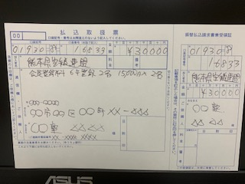

⑦申請はエクセルデータ送付を基本とします。登録作業での名前間違い等を防ぐためです。、ご協力をお願いします。
エクセルシートにすべて収まるようにできる限りPDFデータを使わずにお願い致します。
⑧やむを得ず手書きで郵送する場合は、県連事務局に郵送して、楷書で大きく記入してください。
⑨事務局や担当者も本業を持って事務作業をしております、保護者からのお問い合わせなど
で事務作業が止まり、作業が進まないことも多々あります。お問い合わせは道場責任者か学校責任者にてお願い致します。
⑩手書きの場合は事務局でデータ入力作業をしなくてはならず、時間がかかりますので、皆様ご協力をお願い致します。
 | 今年度より会員登録は県連Hp会員登録システムでの登録になりますので、ご注意をお願い致します。
 | 支払いは道場単位で行いますので、お間違えのないようにお願い致します。
 | 会員登録支払いはすべて確認書に記入し、他行事支払いと一緒ではなく、単独での支払いとなります。
 | ＊会員番号が分からない方や通知を頂いてない方は山内までご連絡ください。
 | 審査代金についても同様となります。
 | ▼ホームページ投稿をお願い致します。▼届かない場合は県連メールにお願い致します。
 | 申請書は【Excelデータ】で添付、【PDF】での投稿は禁止 データ容量に注意 2Mまでに収まるように！
 | 添付書類でエクセルデータと別にPDFデータを送付するのはできる限りさけエクセルデータ1つに収まるようにお願い致します。
 | 県連メールアドレス’ karate.k@abelia.ocn.ne.jp 基本HPでの投稿を厳守ください
 | に送られると、宮﨑、益田、山内、荒木、矢野に自動的に転送されます。

 | 最後に申請書の原本控え（支払い証含む）は必ず保管をお願い致します。
 | 申請不備などで証明の為、再提出してもらう場合がありますのでご注意をお願い致します。
 | 証明が出来ない場合は再度申し込みとなります。

見本審査申請書
少年【公認１級審査会】申請書 |  |  |  |  |  |  |  |  |  |  |  | 2022-05-14
 |  |  | （ 見 本 ）
申請日 | 令和４年〇月×日

県連番号は先に新規または更新をして番号をとってください。
郡市連 | くまもん空手道連盟 |  |  | 住所 | 〒８00-0000 |  |  |  |  |  |  | ★注意事項
道場名 | くまもん道場 |  |  |  | くま市熊区小熊町５７０５－２ |  |  |  |  |  |  | 手書きで記入する場合は計算式が入力されてますの項目を空欄にしてお使いください。
責任者 | くまもん |  |  | 電話 | 090-3333-3333 |  |  |  |  |  |  | 氏名のふりがなをまちがえないように記入してください
 |  |  |  |  |  |  |  |  |  |  |  | 生年月日はS・H表記もしくは西暦記入のどちらかを入力すれば自動的に判別します
番号 | 氏名 | 生年月日 | 性別 | 年齢 | 学年 | 現住所 | 全空連 会員番号 | 県連 会員番号 | 級位 | 取得年月日 | 会派 流派 | 年齢は生年月日を記入すると自動的に入力されます
1 | 熊本 太郎 | 2010-06-25 | 男 | 11 | 小6 | 〒862-0950 熊本県熊本市水前寺5-23－2 | 0012345 | 10004 | 2級 | 2021-03-31 | 和道流 | 学年も同じく自動で判別して入力されます
2 | 熊本 次郎 | 2009-11-03 | 男 | 12 | 中1 | 〒862-0950 熊本県熊本市水前寺5-23－2 | 0012346 | 10005 | 2級 | 2020-07-15 | 和道流 | （一般のみ手動で入力ください）
3
4 | 熊本 花子 | 2011-08-03 | 女 | 10 | 小5 | 〒862-0950 熊本県熊本市水前寺5-23－2 | 0012347 | 10006 | 2級 | 2018-12-20 | 和道流
5 | 熊本 桜子 | 2008-09-05 | 女 | 13 | 中2 | 〒862-0950 熊本県熊本市水前寺5-23－2 | 0012348 | 10007 | 2級 | 2020-12-20 | 和道流 | 記入は男女別・学年別で低学年から記入をお願い致します。
6
★例題通りに名前に必ずふりがなをつけて申請をお願い致します。 |  |  |  |  |  |  |  |  |  |  |  | ☆県連会員番号を必ず記入すること、同時に申請する場合は申請中と記入し
8 | ＊中学で道場登録をされている団体は、少年１級申請のみシートに書いてください。 |  |  |  |  |  |  |  |  |  |  | 県連会員申請書に記入をお願いします。
9 | ＊高校・大学で道場登録をされている団体は一般１級申請のみシートに書いてください。 |  |  |  |  |  |  |  |  |  |  | 会員番号が分からない場合は責任者より山内までご連絡ください。
10 | ＊県連会員登録は先に支払いを済ませて会員登録確認書にて支払いを張り付けてお申込みを済ませておいてください。

公認2級位のコピー貼り付け（名刺サイズ程度）今回2級申請の場合は不要
郵送の場合は免状を縮小コピーしてＡ4でください（写真不可）
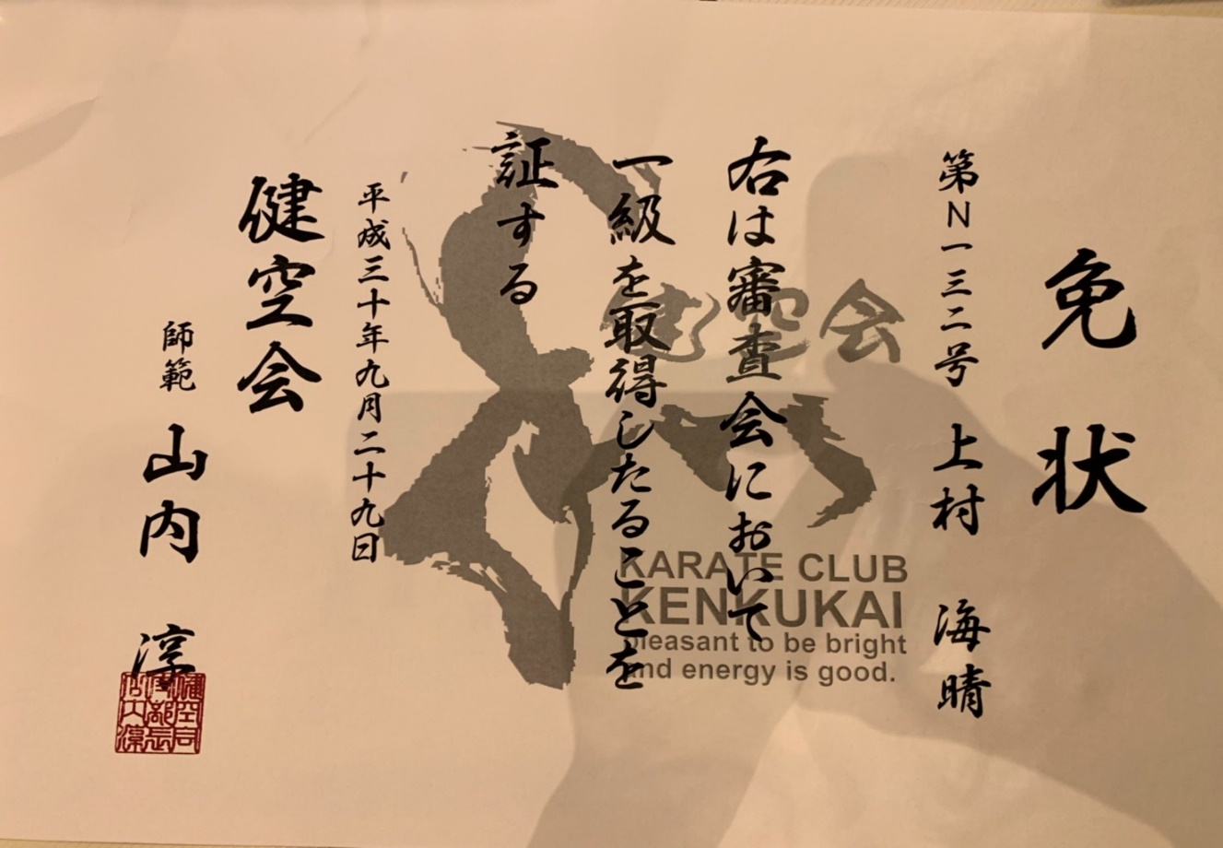
公認2級位（道場１級位）の免状を張り付けてください。
出来る限り画素数を落としてください。

 |  |  |  |  |  |  |  |  |  |  |  | 左記写真は見本です
 |  |  |  |  |  |  |  |  |  |  |  | エクセルメニューバー⇒挿入⇒画像を選択して貼り付けてください。
 |  |  |  |  |  |  |  |  |  |  |  | （例）スマホで写真を撮りパソコンにデータを送りあとはエクセルにて読み込む

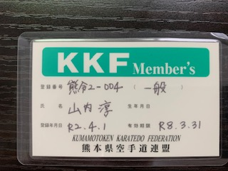
一般の方は会員証コピーを張り付けてください。（小学生・高校生・大学生は不要）
郵送の場合はコピーしてまとめてA4で送付してください。 |  |  |  |  |  |  |  |  |  |  |  |  | 連合会
 |  |  |  |  |  |  |  |  |  |  |  |  | 和道流
 |  |  |  |  |  |  |  |  |  |  |  |  | 松濤館
 |  |  |  |  |  |  |  |  |  |  |  |  | 剛柔流
 |  |  |  |  |  |  |  |  |  |  |  |  | 糸東流

